1-1
工程款支付证书
工程名称 |  | 三环南路（嘉杭路-新气象路）交通设施工程 |  |  |  |  | 建设单位 |  | 嘉兴经济技术开发区投资发展集团有限责任公司 |  |  |  |  | ERP编号 |  | 8324 | 档案编号
合同金额 |  | 2,341,618.00 |  |  | 中标时间 | 2022-07-19 | 已提供工程资料 |  | 中标通知书、施工合同、内部承包协议、不领章承诺书、竣工、审计 |  |  |  |  | 保存地址 |  | 合肥 | 责任单位 |  | 东部大区
决算金额 |  | 2,502,750.00 |  |  | 决算时间 | 2022-10-24 | 项目部印章 |  | 无 |  |  |  |  | 施工人 |  | 周恒泉18857466661 | 区域责任人 | 施迎东 | 省办负责人 | 施迎东
序号 | 经营填写 |  |  |  |  | 工程填写 | 经营填写 |  |  | 财务填写 |  | 经营、工程、质安填写 |  | 区域负责人 |  | 申请部门填写财务核对 |  |  | 本次支付 金额 | 剩余款项
 | 到款情况 |  |  |  |  |  | 暂列金 |  |  | 代缴税金 |  | 其他扣款 |  | 预留款 |  | 成本票
 | 日期 | 工程款金额 | 周转金金额 | 到款银行 | 到款账户 | 完成进度 | 比例 | 金额 | 备注 | 金额 | 备注 | 金额 | 备注 | 金额 | 备注 | 供货单位 | 合同额 | 成本票额
以前 | 2018-02-09 | 700,000.00 |  | 中行庐江支行 | 1752 0274 5165 |  | 2.0% | 46,833.00 |  | 2090 | 税费 | 500.00 | 2018.1.26外经证 |  |  | 宁波汇通人力资源有限公司-劳务 | 950,000.00 | 175,000.00 | 175,000.00
 | 2019-09-25 | 939,132.60 |  | 中行庐江支行 | 1752 0274 5165 |  |  |  |  | 517 | 水利基金 |  |  |  |  | 江苏普莱特实业有限公司-单f杆 | 330,310.00 | 330,310.00 | 330,310.00
 |  |  | 67158.33 | 周恒泉-徽行 |  |  |  |  |  |  |  |  |  |  |  | 海宁市斜桥镇宏通交通设施安装队-信号灯标志牌 | 180,690.00 | 180,690.00 | 180,690.00
 |  |  |  |  |  |  |  |  |  |  |  |  |  |  |  | 北京麦肯富顿智能交通系统有限公司-智能信号机 | 130,000.00 | 130,000.00 | 130,000.00
 |  |  |  |  |  |  |  |  |  |  |  |  |  |  |  | 杭州春泽科技有限公司-反光膜 | 28,990.00 | 28,990.00 | 28,990.00
 |  |  |  |  |  |  |  |  |  |  |  |  |  |  |  | 杭州春泽科技有限公司-反光膜 | 21,742.50 | 21,742.50 | 21,742.50
 |  |  |  |  |  |  |  |  |  |  |  |  |  |  |  | 杭州富源物资有限公司-圆钢 | 23,604.00 | 23,604.00 | 23,604.00
 |  |  |  |  |  |  |  |  |  |  |  |  |  |  |  | 浙江同振钢铁有限公司-钢管 | 72,966.80 | 72,966.80 | 72,966.80
 |  |  |  |  |  |  |  |  |  |  |  |  |  |  |  | 江苏浦莱特实业有限公司-监控杆、信号灯 | 41,000.00 | 41,000.00 | 41000.00
 |  |  |  |  |  |  |  |  |  |  |  |  |  |  |  | 南京恒泽交通设施有限公司-护栏 | 163,100.00 | 163,100.00 | 163100.00
 |  |  |  |  |  |  |  |  |  |  |  |  |  |  |  | 浙江江宁钢铁有限公司-钢铁钢管 | 41,078.85 | 41,078.85 | 41078.85
 |  |  |  |  |  |  |  |  |  |  |  |  |  |  |  | 杭州三北科技有限公司-电缆 | 16,410.00 | 16,410.00 | 16410.00
 |  |  |  |  |  |  |  |  |  |  |  |  |  |  |  | 嘉兴市瑞友建材有限公司-热镀锌管 | 50,000.98 | 50,000.98 | 50000.98
 |  |  |  |  |  |  |  |  |  |  |  |  |  |  |  | 海宁市海昌汉达交通设施安装队-标线分包 | 180,555.80 | 180,555.80 | 180555.80
 |  |  |  |  |  |  |  |  |  |  |  |  |  |  |  | 海宁市马桥街道晶达交通设施经营部-标志板 | 180,400.00 | 180,400.00 | 180400.00
 |  |  |  |  |  |  |  |  |  |  |  |  |  |  |  | 浙江高阳物资有限公司 | 20,502.00 | 20,502.00 | 20502.00

合计 |  | 1639132.6 | 67158.33 |  |  |  | - | 46,833.00 |  | 2,607.00 |  | 500.00 | - | 0.00 | - | - |  |  | 1,656,350.93 | 0.00
本次结算、支付明细 |  | 应支付金额 |  |  | 431778.44 |  | 本次支付金额 |  |  |  |  |  | 小写 | 431,778.44
 |  | 已支付金额 |  |  | 0.00 |  |  |  |  |  |  |  | 大写 | RMB431778.44
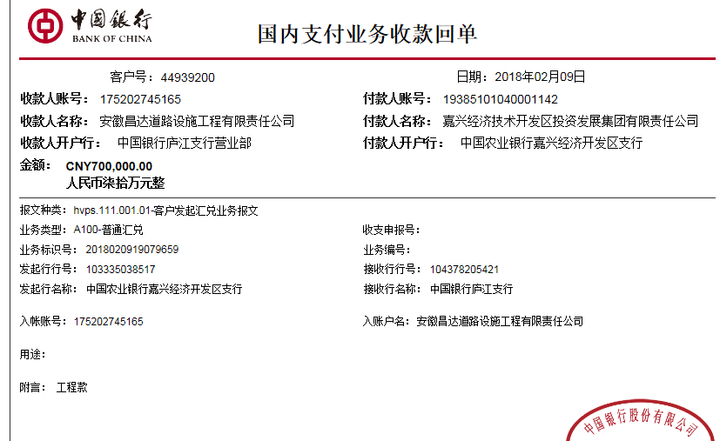

2-1
工程款支付证书
工程名称 |  | 三环南路（嘉杭路-新气象路）交通设施工程 |  |  |  |  | 建设单位 |  | 嘉兴经济技术开发区投资发展集团有限责任公司 |  |  |  |  | ERP编号 |  | 8324 | 档案编号
合同金额 |  | 2,341,618.00 |  |  | 中标时间 | 2017-09-20 | 已提供工程资料 |  | 中标通知书、施工合同、内部承包协议、不领章承诺书、竣工、审计 |  |  |  |  | 保存地址 |  | 合肥 | 责任单位 |  | 东部大区
决算金额 |  | 2,502,750.00 |  |  | 决算时间 | 2022-10-24 | 项目部印章 |  | 无 |  |  |  |  | 施工人 |  | 周恒泉18857466661 | 区域责任人 | 施迎东 | 省办负责人 | 施迎东
序号 | 经营填写 |  |  |  |  | 工程填写 | 经营填写 |  |  | 财务填写 |  | 经营、工程、质安填写 |  | 区域负责人 |  | 申请部门填写财务核对 |  |  | 本次支付 金额 | 剩余款项
 | 到款情况 |  |  |  |  |  | 暂列金 |  |  | 代缴税金 |  | 其他扣款 |  | 预留款 |  | 成本票
 | 日期 | 工程款金额 | 周转金金额 | 到款银行 | 到款账户 | 完成进度 | 比例 | 金额 | 备注 | 金额 | 备注 | 金额 | 备注 | 金额 | 备注 | 供货单位 | 合同额 | 成本票额
以前 | 2018-02-09 | 700,000.00 |  | 中行庐江支行 | 1752 0274 5165 |  | 2.0% | 46,833.00 |  | 2090 | 税费 | 500.00 | 2018.1.26外经证 |  |  | 宁波汇通人力资源有限公司-劳务 | 950,000.00 | 175,000.00 | 175,000.00
 | 2019-09-25 | 939,132.60 |  | 中行庐江支行 | 1752 0274 5165 |  |  |  |  | 517 | 水利基金 |  |  |  |  | 江苏普莱特实业有限公司-单f杆 | 330,310.00 | 330,310.00 | 330,310.00
 |  |  | 67158.33 | 周恒泉-徽行 |  |  |  |  |  |  |  |  |  |  |  | 海宁市斜桥镇宏通交通设施安装队-信号灯标志牌 | 180,690.00 | 180,690.00 | 180,690.00
 |  |  |  |  |  |  |  |  |  |  |  |  |  |  |  | 北京麦肯富顿智能交通系统有限公司-智能信号机 | 130,000.00 | 130,000.00 | 130,000.00
 |  |  |  |  |  |  |  |  |  |  |  |  |  |  |  | 杭州春泽科技有限公司-反光膜 | 28,990.00 | 28,990.00 | 28,990.00
 |  |  |  |  |  |  |  |  |  |  |  |  |  |  |  | 杭州春泽科技有限公司-反光膜 | 21,742.50 | 21,742.50 | 21,742.50
 |  |  |  |  |  |  |  |  |  |  |  |  |  |  |  | 杭州富源物资有限公司-圆钢 | 23,604.00 | 23,604.00 | 23,604.00
 |  |  |  |  |  |  |  |  |  |  |  |  |  |  |  | 浙江同振钢铁有限公司-钢管 | 72,966.80 | 72,966.80 | 72,966.80
 |  |  |  |  |  |  |  |  |  |  |  |  |  |  |  | 江苏浦莱特实业有限公司-监控杆、信号灯 | 41,000.00 | 41,000.00 | 41000.00
 |  |  |  |  |  |  |  |  |  |  |  |  |  |  |  | 南京恒泽交通设施有限公司-护栏 | 163,100.00 | 163,100.00 | 163100.00
 |  |  |  |  |  |  |  |  |  |  |  |  |  |  |  | 浙江江宁钢铁有限公司-钢铁钢管 | 41,078.85 | 41,078.85 | 41078.85
 |  |  |  |  |  |  |  |  |  |  |  |  |  |  |  | 杭州三北科技有限公司-电缆 | 16,410.00 | 16,410.00 | 16410.00
 |  |  |  |  |  |  |  |  |  |  |  |  |  |  |  | 嘉兴市瑞友建材有限公司-热镀锌管 | 50,000.98 | 50,000.98 | 50000.98
 |  |  |  |  |  |  |  |  |  |  |  |  |  |  |  | 海宁市海昌汉达交通设施安装队-标线分包 | 180,555.80 | 180,555.80 | 180555.80
 |  |  |  |  |  |  |  |  |  |  |  |  |  |  |  | 海宁市马桥街道晶达交通设施经营部-标志板 | 180,400.00 | 180,400.00 | 180400.00
 |  |  |  |  |  |  |  |  |  |  |  |  |  |  |  | 浙江高阳物资有限公司 | 20,502.00 | 20,502.00 | 20502.00
2 | 2022-12-16 | 863,617.40 |  | 中行合肥蜀山支行 | 1752 5719 0682 |  | 2% | 3,223.00 |  | 259.09 | 印花税 | 200.00 | 转账费 |  |  | 浙江宏跃科技有限公司-信号灯 开户行：建设银行海宁支行 账号：3300 1636 1350 5966 8668 | 73,868.04 |  | 73868.04
 |  |  | -63591.88 | 周恒泉 |  |  |  |  |  | 475.39 | 水利基金 |  |  |  |  | 宁波汇通建筑劳务有限公司-劳务 开户行：宁波银行大榭支行 账号：5401 0122 0002 2727 1 | 897,000.00 |  | 722000.00

合计 |  | 2502750 | 3566.45 |  |  |  | - | 50,056.00 |  | 3,341.48 |  | 700.00 | - | 0.00 | - | - |  |  | 2,452,218.97 | 0.00
本次结算、支付明细 |  | 应支付金额 |  |  | 859459.92 |  | 本次支付金额 |  |  |  |  |  | 小写 | 859,459.92
 |  | 已支付金额 |  |  | 0.00 |  |  |  |  |  |  |  | 大写 | RMB859459.92
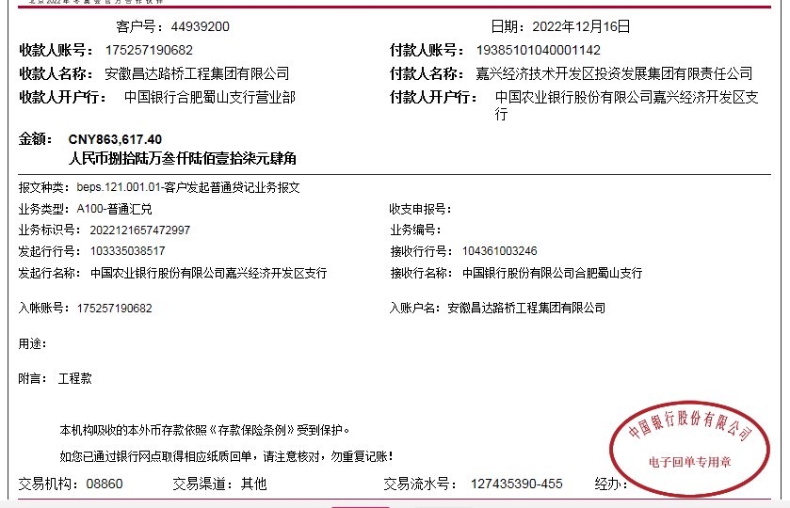

 |  |  |  |  |  |  |  |  |  |  |  | 50,055.00

